은행정보
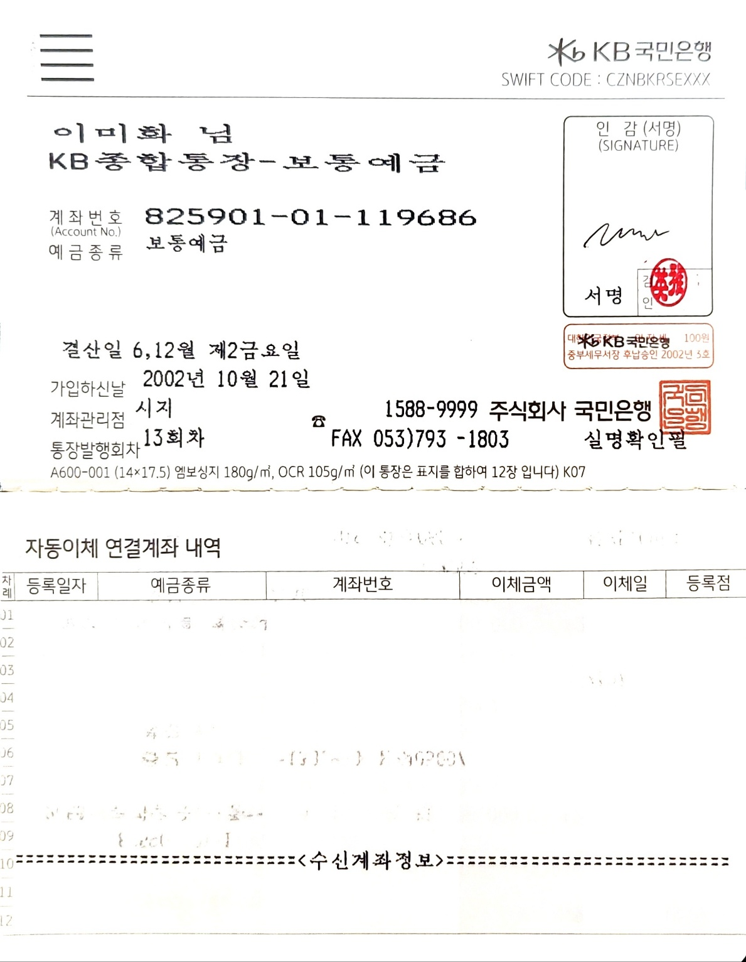
은 행 계 좌

BANK NAME /BRANCH | INDUSTRIAL AND COMMERCIAL BANK OF CHINA (MACAU) LIMITED
은행명

ACCOUNT NAME | 韓龍旅遊有限公司
수취인 | KOREA DRAGON TRAVEL SERVICE COMPANY,LTD.
ACCOUNT NUMBER | 107-0108-0001-00-0009083-14
계좌번호
SWIFT CODE | ICBKMOMX
ADDRESS | 18/ F ,ICBC Tower ,Macau Lamdmark ,555 Avenida da Amizade ,Macau
은행주소
.

랜드사명 : 한룡 여행사
재무담당자 : 이덕심 차장
이메일 :shirley66568000@gmail.com
전화번호 : (853)2871-5662 H.P( 853)6656-8000
팩스번호 : (853)2871-5663

